例3.1
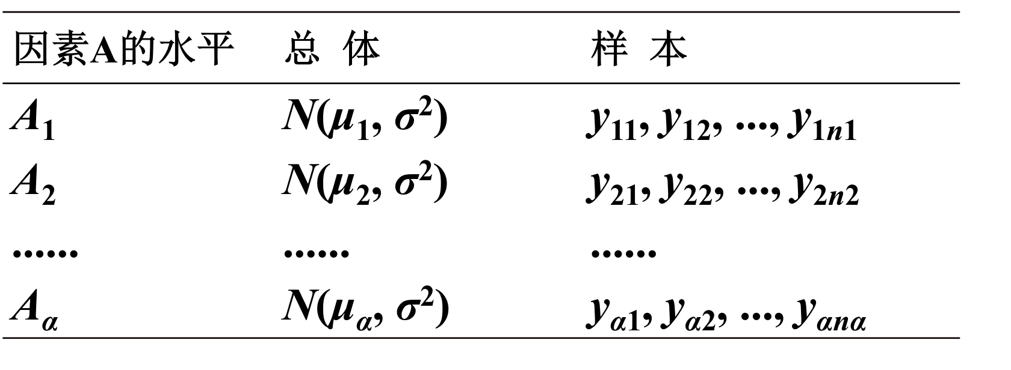
食谱 | 体重增加量 |  |  |  |  |  |  |  | y-bar | δi | SSE | SSA
甲 | 164 | 190 | 203 | 205 | 206 | 214 | 228 | 257 | 208.375 | -7.8881578947 | 5133.875 | 497.78427978
乙 | 185 | 197 | 201 | 231 |  |  |  |  | 203.5 | -12.763157895 | 1147 | 651.59279778
丙 | 187 | 212 | 215 | 220 | 248 | 265 | 281 |  | 232.57142857 | 16.308270677 | 6601.7142857 | 1861.7178472
 | 1969.140625 | 337.640625 | 28.890625 | 11.390625 | 5.640625 | 31.640625 | 385.140625 | 2364.390625 |  |  | 12882.589286 | 3011.0949248 | 15893.684211
 | 342.25 | 42.25 | 6.25 | 756.25
 | 2076.755102 | 423.18367347 | 308.75510204 | 158.04081633 | 238.04081633 | 1051.6122449 | 2345.3265306
 |  |  |  |  |  |  |  |  |  | 0
a=3 | n=19 | u= | 216.26315789

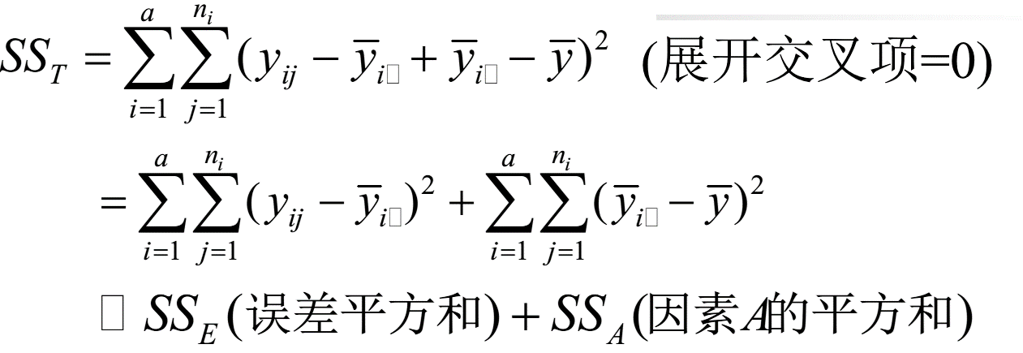
方差来源 | 自由度 | 平方和(SS) | 均方(MSS) | F-value | p-value
因素A-食谱 | a-1 | SSa | MSa=SSa/(a-1) | f=MSa/MSe | p
误差 | n-a | SSe | MSe=SSa/(n-a)
总和 | n-1 | SSf

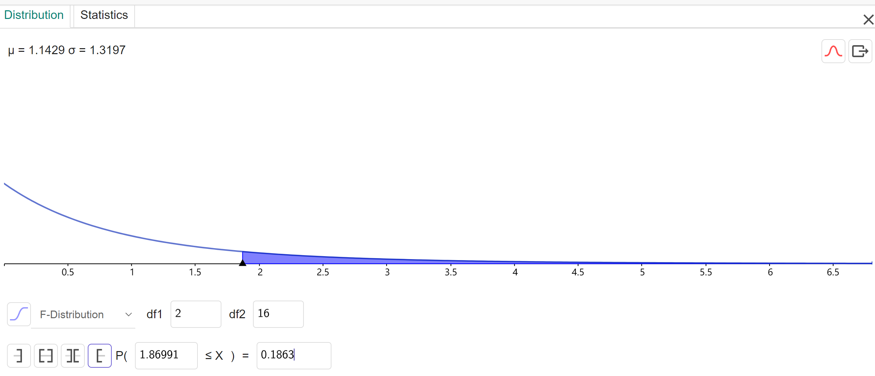
方差来源 | 自由度 | 平方和(SS) | 均方(MSS) | F-value | p-value | reject? | α
因素A-食谱 | 2 | 3011.095 | 1505.5475 | 1.8698693353 | 0.18630678452 | accept | 0.05
误差 | 16 | 12882.59 | 805.161875
总和 | 18 | 15893.68
P值的计算也可以用ggb的概率计算器
不全相等 (3.3)
三大抽样分布：卡方分布，t分布和F分布的简单理解
https://blog.csdn.net/anshuai_aw1/article/details/82735201
 |  |  |  |  |  |  |  |  | 当H0为真, 则F应在1的周围波动, 否则趋大.
F分布=两个卡方分布相除
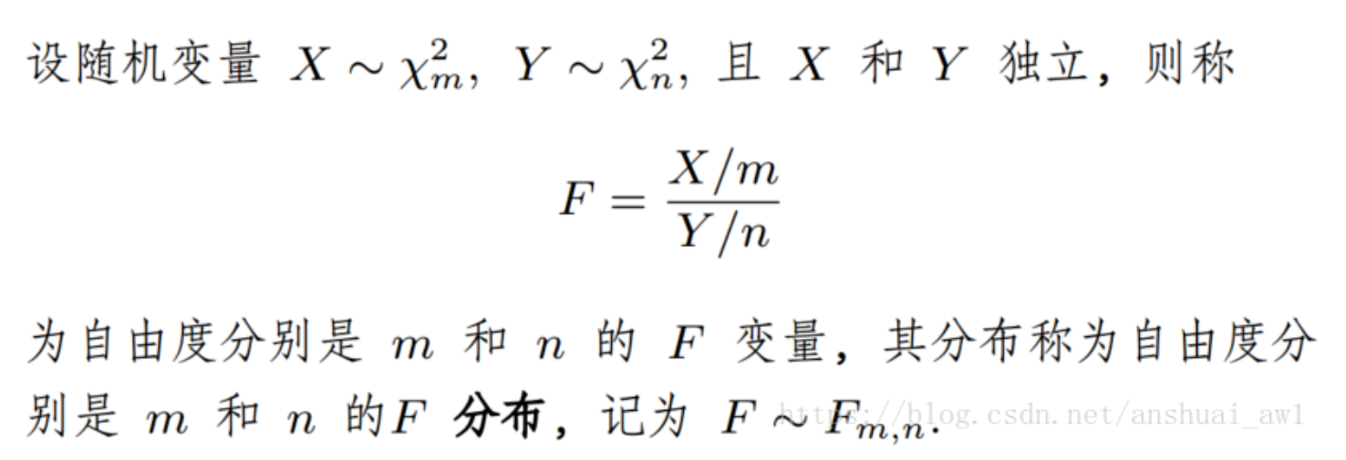
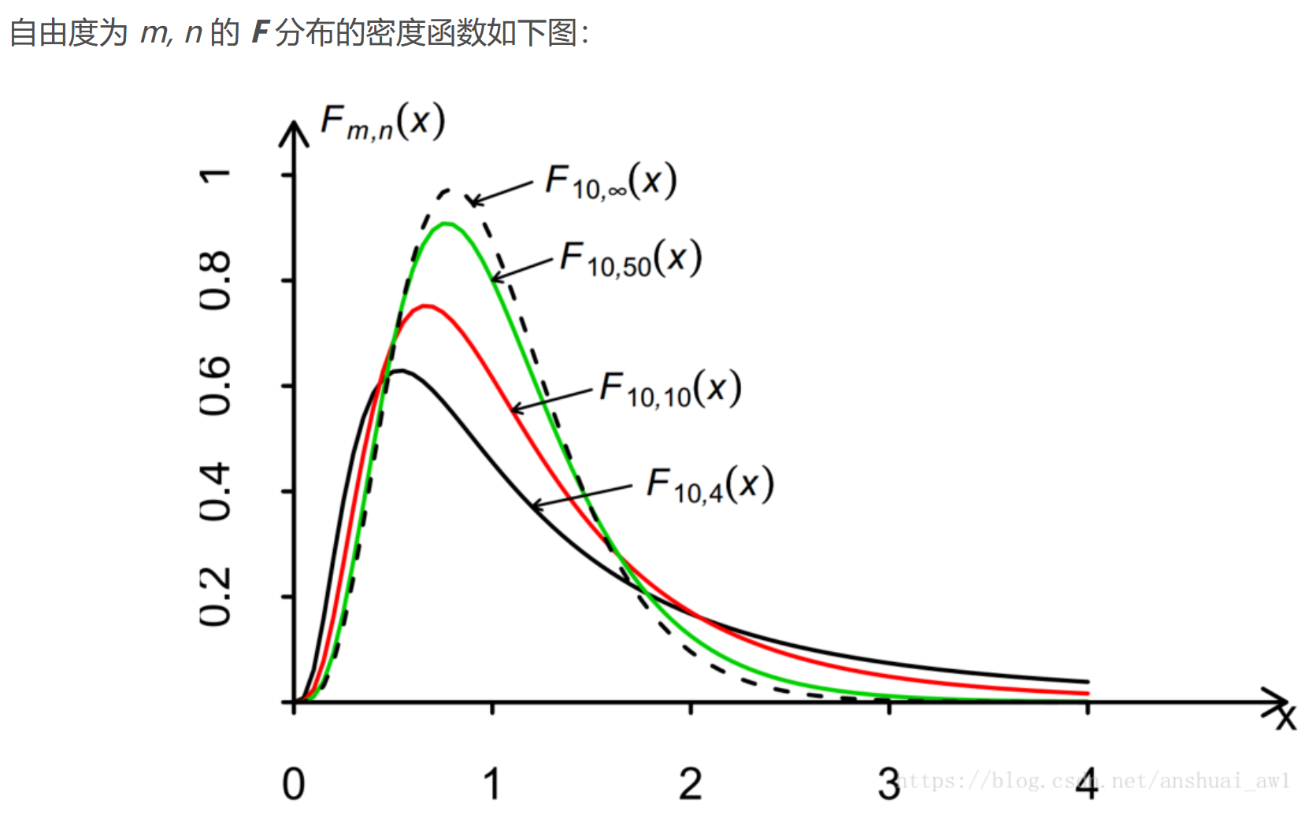

方差分析：单因素方差分析

SUMMARY
组 | 观测数 | 求和 | 平均 | 方差
行 1 | 8 | 1667 | 208.375 | 733.41071429 | 733.41071429
行 2 | 4 | 814 | 203.5 | 382.33333333
行 3 | 7 | 1628 | 232.57142857 | 1100.2857143

方差分析
差异源 | SS | df | MS | F | P-value | F crit
组间 | 3011.0949248 | 2 | 1505.5474624 | 1.8698693923 | 0.18630677592 | 3.6337234676 | 0.050012075766 | 0.049784718225
组内 | 12882.589286 | 16 | 805.16183036

总计 | 15893.684211 | 18

